통장거래내역
[항공우주공학과] 22년도 상반기 회계감사자료 통장거래내역

사업일 | 담당자 | 집행내용 | 코드 | 거래형태 | 수입 | 지출 | 잔액 | 통장거래일 | 이체계좌번호 | 영수증 | 비고
yyyymmdd | 이름 | 집행세부항목작성 | 사업코드 | 4가지 형태 중 1 |  | 지출금액 | 잔액 | yyyymmdd | (은행명 - 예금주) 계좌번호 | O 또는 X | 비고사항 작성
20220319 | 김준서 | 20년도 하반기 이월금 | CA | 계좌이체 | ₩806,141 |  | ₩806,141 | 20220319 |  |  | 21년도 하반기부터 같은 통장 사용하여 통장거래일은 따로 존재하지 않습니다. 예결산안 작성의 편의를 위하여 이월금의 형태로 첫 번째 항목에 넣었습니다. 날짜는 회계기간의 첫 날로 써두었습니다.
20220319 | 김준서 | 예금 결산 이자 | AE | 계좌이체 | ₩180 |  | ₩806,321 | 20220319
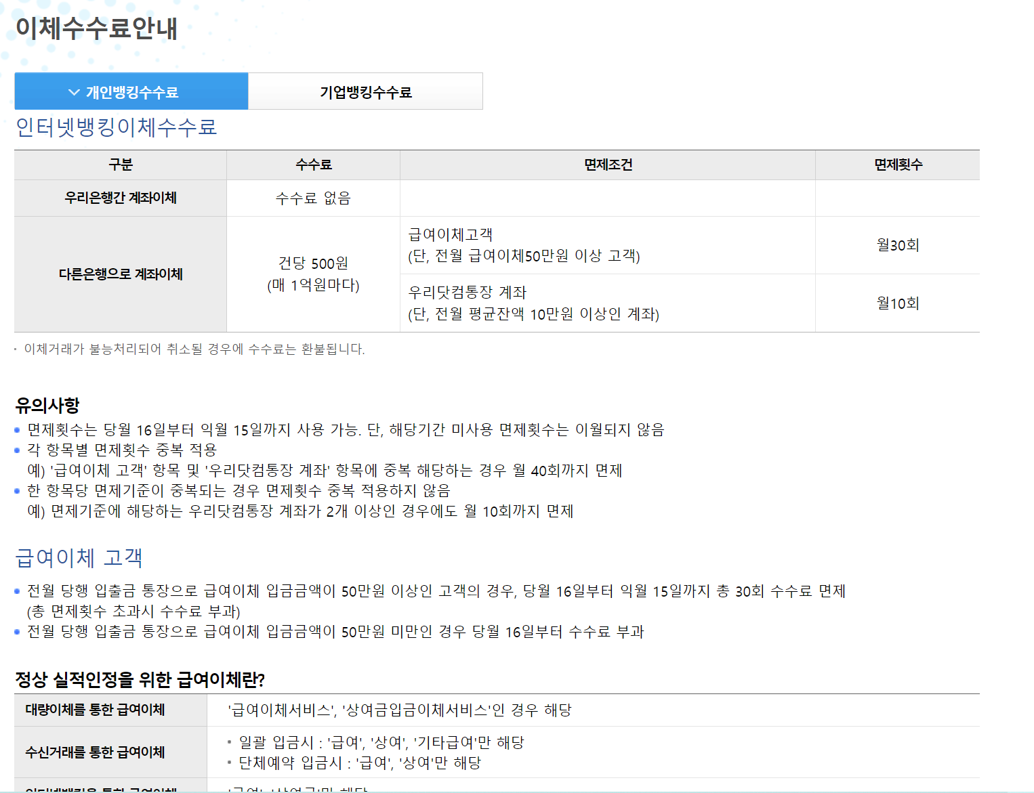
20220428 | 김준서 | 격려금 | AF | 계좌이체 | ₩222,222 |  | ₩1,028,543 | 20220428
20220505 | 김준서 |  | AA | 계좌이체 | ₩316,000 |  | ₩1,344,543 | 20220505
20220517 | 김준서 | 스승의 날 행사 | R1 | 공금카드 |  | ₩22,000 | ₩1,322,543 | 20220517 |  | O
20220618 | 김준서 | 예금 결산 이자 | AE | 계좌이체 | ₩238 |  | ₩1,322,781 | 20220618
20220815 | 김준서 | 격려금 이체 | S1 | 계좌이체 |  | ₩222,722 | ₩1,100,059 | 20220815 |  | O
20220815 | 김준서 | 수수료 발생 | U1 | 기타 |  | ₩500 | ₩1,099,559 | 20220815 |  |  | 500원은 이전달 사용실적이 없어 부과된 수수료입니다.
20220820 | 김준서 | 인증 수입 | AG | 계좌이체 | ₩2 |  |  |  |  |  | 기존에 계좌를 사용한 적이 거의 없어서 인증하는데 돈이 들어왔습니다.
20220820 | 김준서 | 멘토링 상품 커피 지원 | F2 | 계좌이체 |  | ₩168,000 | ₩931,559 | 20220820 |  | O | 01은 기본 참여자, 02는 해외에 있어 카톡이 안되는 경우에 의해 코드 문자 발송, 03은 멘토링 우수 수행자로 별개의 부착서류로 첨부되었습니다.
20220820 | 김준서 | OTL 후기 이벤트 상품 | K1 | 계좌이체 |  | ₩15,900 | ₩915,659 | 20220820 |  | O

